タイトル説明
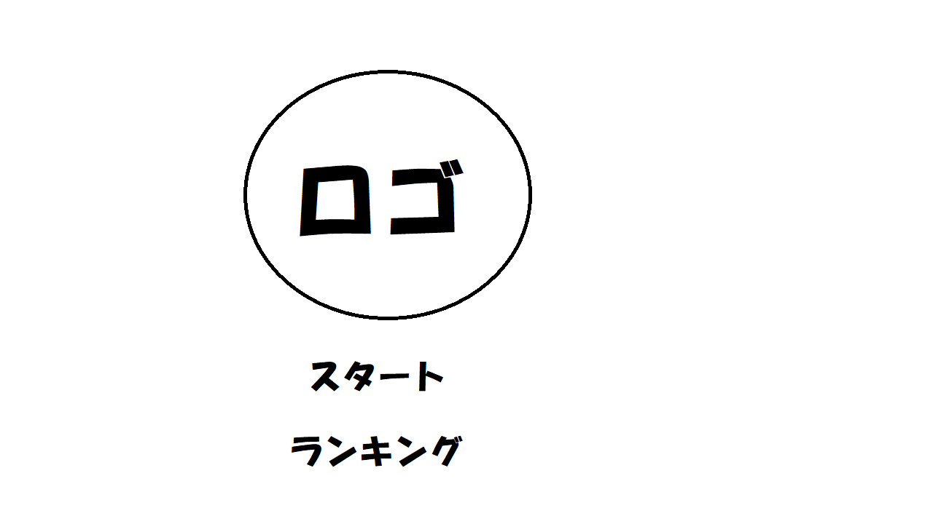
仕様書に戻る
 |  |  | イメージ図
 | タイトルについての説明

 | ・時間経過でデモプレイを流す
 | ・joycon十字キーで選択、Aで決定
 | ・どっちを選んでいるかわかりやすいように選択しているテクスチャを変える

 | ・デモプレイはボタンを押すか、再生終了するとタイトルへ戻る

 | ここからは作りこみのレベル、余裕があれば
 | ・難易度選択及びランキングもシーンとしてはタイトル内で行う

 |  | ・スタートを選ぶと背景以外のテクスチャが左画面外へ移動し、
 |  | 上から難易度表示３種類が下りてきて、その中からボタンで選ぶ

 |  | ・ランキングを選択するとクスチャが下画面外へ移動し、
 |  | 左からランキング表が出てくる

 |  | ランキングや難易度選択からタイトルに戻る際も移動した方向から戻ってくる

難易度選択
仕様書に戻る

 | 難易度選択画面についての説明

 | ・joyconの十字キーで選択、Aで決定
 | ・joyconのBを押すとタイトルに戻る

 | ・ゲーム画面に入る前にチュートリアルを行うかの確認を入れる
 | (イメージは星のカービィスーパーデラックス)
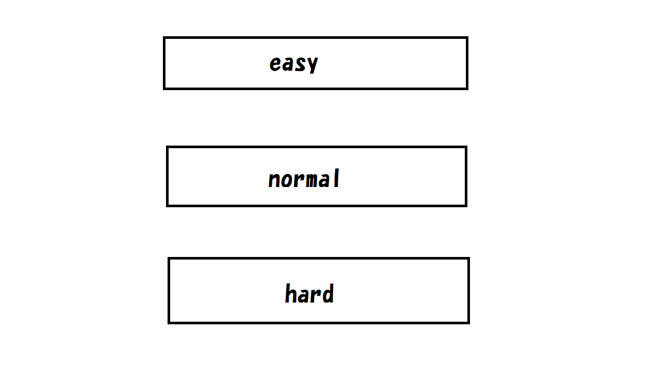

Bを押すとタイトルに戻る

